Compteur
Graphique en forme de compteur
Pour réaliser ce type de graphique, il est impératif comme dans l'exemple que lesparties verte, orange et rouge du graphique qui sera en arrière plan soit parfaitement équivalente à la zone de la partie basse ou invisible du graphique.
Dans l'exemple les données du graphique sont modulées par un bouton toupie et/ou une barre de défilement
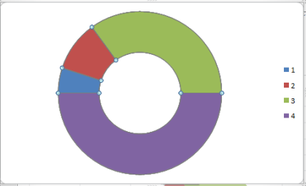
 |  | commencer par sélectionner les données C15:C27 Insersion/Graphiques/Anneau

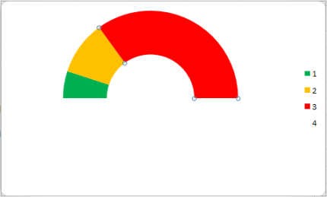
Année : | 2022
 |  | Clic droit sur le graphique/mettre en forme une série de données, Rotation 270° éventuellement modifier la couleur de remplissage des segments et supprimer la couleur du segment bas
Données du graphique inférieur
Janvier | 30.416666667
Février | 30.416666667
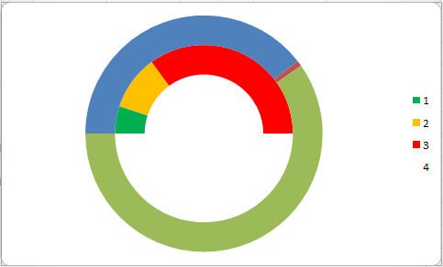
Mars | 30.416666667
 | 0 | 0
 | 0 | 0
30
Avril | 30.416666667 | Clic droit sur le graphique/Sélectionner des données/Ajouter/Valeur de la série sélectionner C29:C31
Mai | 30.416666667
Juin | 30.416666667
Juillet | 30.416666667
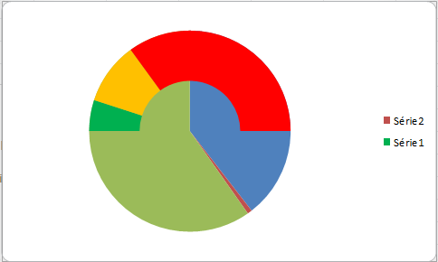
Août | 30.416666667
Septembre | 30.416666667 | Clic droit sur le graphique/modifier le type de graphique/sélectionner secteur
Octobre | 30.416666667
Novembre | 30.416666667
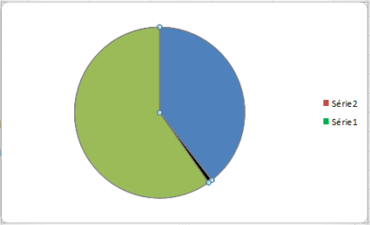
Décembre | 30.416666667
Partie invisible | 365 | Clic droit sur le graphique/mettre en forme une série de données/axe secondaire pour mettre l'aiguille au premier plan
Données du graphique supérieur
Position de l'aiguille | 226
Largeur de l'aiguille | 2
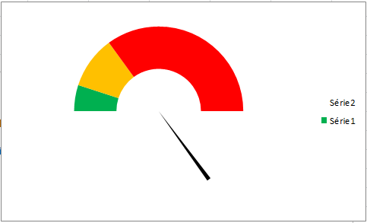
Partie invisible | 502
Etiquette de données |  | Supprimer la couleur des segment sauf celui qui représentera l'aiguille
Rien
Date du jour | 15
Rien
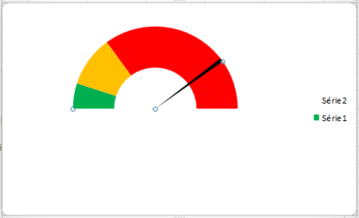
 |  | Rotation 270°

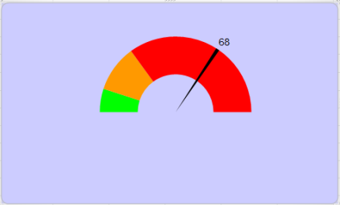
 |  | Personnaliser les graphique en affichant l'étiquette

